상품제안서
고리 전사 핸드타올(풀컬러인쇄) | 상품코드: S08760

 |  |  |  |  |  |  | 02-713-8555 | www.synergygift.co.kr
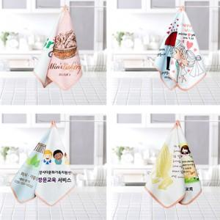

【상세/제작정보】

【인쇄/포장옵션】 | 실크, 풀칼라 / 종이상자

【공급단가】 | 수량 | 200~ | 500~ | 1,000~ | 3,000~ | 5,000~
*VAT별도 | 단가 | 1,750원 | 1,690원 | 1,620원 | 1,560원 | 1,520원

【상품 URL】 | https://www.synergygift.co.kr:443/src/goods_detail.php?gdno=6164

